F1
FICHE DE RECETTE

Béchamel au butternut par Damien Poncelet Une noix de beurre pour alléger votre béchamel

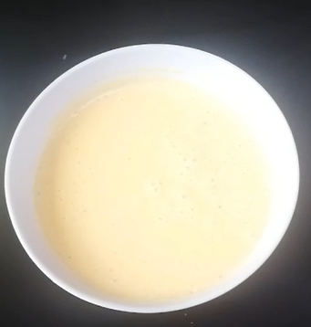
Type de recette | Sauce
Nombre de portions | 1 L
Temps de préparation | ... min.
Temps de cuisson | ... min.
Temps de refroidissement | ... min.
Coût matières total (HT) : | 2.70 €
Coefficient multiplicateur :
Prix / Portion (HT) : | #DIV/0!

INGRÉDIENTS

PRODUIT | UNITÉ | QUANTITÉ | PUHT | PTHT
Lait | L | 0.5 | 1.1 | 0.55
Farine | kg | 0.04 | 0.94 | 0.04
Beurre | kg | 0.04 | 6 | 0.24
Butternut | kg | 0.5 | 1.75 | 0.88
Muscade | Kg | 0.005 | 20 | 0.10
Oeuf | Pièce | 1 | 0.3 | 0.30
Fromage | Kg | 0.05 | 12 | 0.60
Poivre | kg | PM
Sel | kg | PM
Poivre | kg | PM
TOTAL |  |  |  | 2.70 €

DESCRIPTION DE LA RECETTE

1. Laver, parer puis détailler le butternut en cubes de 1 cm de côté (la peau peut être conservée). 2. Cuire le butternut à la vapeur 15 à 20 minutes (doit être suffisamment mou). 3. Réaliser une purée fine et réserver. 4. Réaliser un roux avec le beurre et la farine, ajouter le lait chaud, le jaune d’oeuf, le fromage et la muscade. 5. Une fois la sauce mornay réalisée, ajouter la purée fine de butternut, bien mélanger. 6. Rectifier l’assaisonnement.

